11월 16일(목)
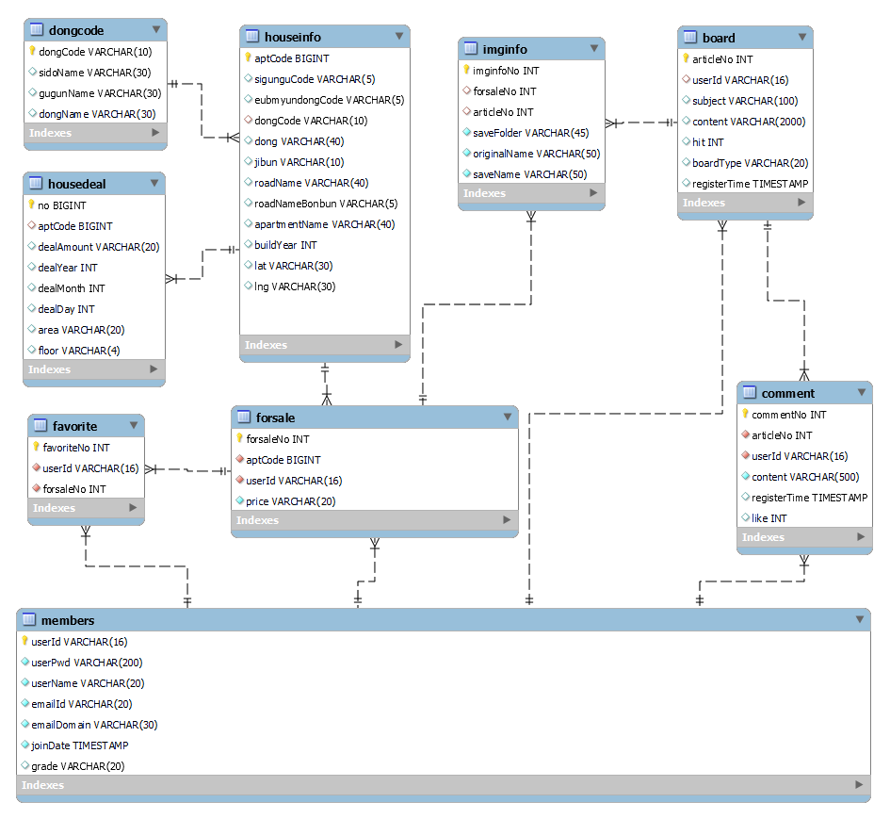
팀 | 8팀
작성자 | 이항우
개발 날짜 | 2023.11.16 (목)
개발자 | 이항우, 유세진
불참자 | x
불참자 사유 | x
계획 | ERD 작성
 | 화면 설계
 | [Vue.js] 로그인 기능 보강
 | [Vue.js, SpringBoot] 게시판 이미지 업로드
 | [일정]화면 설계 후 기능단위 또는 구역별 담당 분리 후 가능하다면 개발일정 설정

개발내용 | ERD 작성 - 이항우, 유세진
 | 화면설계 - 이항우, 유세진
 | [Vue.js] 로그인 기능 보강 - 유세진
 | [Vue.js, SpringBoot] 게시판 이미지 업로드 - 이항우
 | [일정]담당 분리, 개발일정 설정 - 이항우, 유세진

문제점 | 화면 설계 어려움
 | 로그인 기능 구현 어려움
 | 게시판 이미지 업로드 어려움
 | 마이페이지 두번 클릭해야 접속되는 문제
 | 기존에 되었던 alert창이 Vue에서 뜨지않음
해결방법 | 화면설계 툴을 사용한다.
 | 뷰에서의 세션 처리등 로그인에 필요한 기술을 공부한다.
 | 파일 업로드와 관련된 공부를 한다.
 | 마이페이지 관련된 Vue 코드를 같이 확인한다. (해결: href 쓰지 않기)
 | 기존 작업물을 기반으로 코드를 수정한다.

ERD

